Sheet1
 |  |  |  |  |  |  |  |  |  | Марка материала | Остаточная магнитная индукция Br | Коэрцитивная сила |  |  | Максимальное энергетическое произведение (BH) max. |  | Рабочая температура t
 |  |  |  |  |  |  |  |  |  |  |  | (по току) Hcj
 | N48 |  |  |  |  |  |  |  |  |  | Tl (Тесла) | kG (кГаусс) | kA/m | kOe | MGOe | Kj/m3 | С
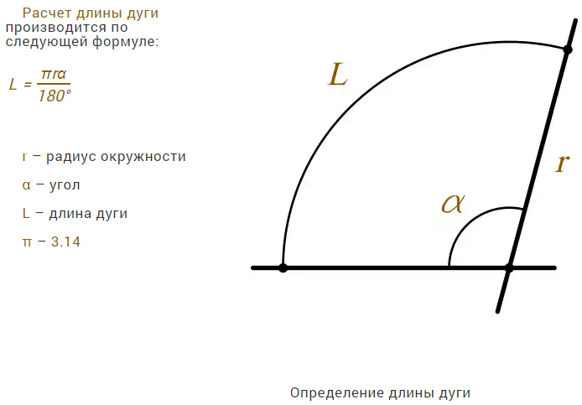
Параметры секторного магнита |  |  |  |  |  |  |  |  |  | N35 | 1,17-1,20 | 11,7-12,0 | 955 | 12 | 35 | 279 | 80
R= | 0.06 | m |  |  |  |  |  |  |  | N35M | 1,17-1,20 | 11.7-12,0 | 1115 | 14 | 35 | 279 | 100
r= | 0.03 | m |  |  |  |  |  |  |  | N35H | 1,15-1,17 | 11,5-11,7 | 1355 | 17 | 35 | 279 | 120
alpha= | 30 | deg |  |  |  |  |  |  |  | N35SH | 1,17-1,20 | 11,7-12,0 | 1590 | 20 | 35 | 279 | 150
S= | 0.000707 | m2 |  |  |  |  |  |  |  | N35UH | 1,17-1,20 | 11,7-12,0 | 1990 | 25 | 35 | 279 | 180
S= | 7.07 | cm2 |  |  |  |  |  |  |  | N38 | 1,17-1,20 | 12,2-12,6 | 955 | 12 | 38 | 303 | 80
S= | 706.86 | mm2 |  |  |  |  |  |  |  | N38M | 1,22-1,26 | 12,2-12,6 | 1115 | 14 | 38 | 303 | 100
LR= | 0.031415927 | m | длина дуги по наружному диаметру |  |  |  |  |  |  | N38H | 1,22-1,26 | 12,2-12,6 | 1355 | 17 | 38 | 303 | 120
Lr= | 0.015707963 | m | длина дуги по внутреннему диаметру |  |  |  |  |  |  | N38SH | 1,22-1,26 | 12,2-12,6 | 1590 | 20 | 38 | 303 | 160
h= | 0.030 | m | высота магнита |  |  |  |  |  |  | N38UH | 1,22-1,26 | 12,2-12,6 | 1990 | 25 | 38 | 303 | 180
t= | 0.008 | m | толщина магнита |  |  |  |  |  |  | N40 | 1,26-1,29 | 12,6-12,9 | 955 | 12 | 40 | 318 | 80
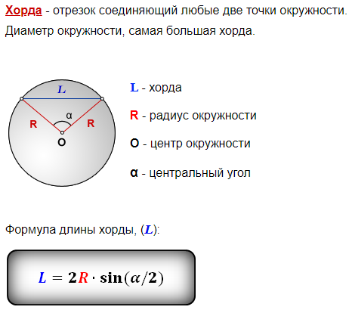
hrd= | 0.00776 | m | длина хорды нижней половины магнита |  |  |  |  |  |  | N40M | 1,26-1,29 | 12,6-12,9 | 1115 | 14 | 40 | 318 | 100
T= | 1.40 | Tesla | Остаточная магнитная индукция |  |  |  |  |  |  | N40H | 1,26-1,29 | 12,6-12,9 | 1355 | 17 | 40 | 318 | 120
 |  |  |  |  |  |  |  |  |  | N40SH | 1,26-1,29 | 12,6-12,9 | 1590 | 20 | 40 | 318 | 160
Расчёт диаметра дисков ротора |  |  |  |  |  |  |  |  |  | N40UH | 1,26-1,29 | 12,6-12,9 | 1990 | 25 | 40 | 318 | 180
Nm= | 12 |  | количество магнитов |  |  |  |  |  |  | N42 | 1,30-1,33 | 13,0-13,3 | 955 | 12 | 42 | 334 | 80
dLr= | 0.0157080 | m | зазор по внешнему радиусу |  |  |  |  |  |  | N42M | 1,30-1,33 | 13,0-13,3 | 1115 | 14 | 42 | 334 | 100
LDr= | 0.5655 | m | длина окружности по внешнему радиусу диска |  |  |  |  |  |  | N42H | 1,30-1,33 | 13,0-13,3 | 1355 | 17 | 40 | 318 | 120
DR= | 0.1800 | m | внешний диаметр диска |  |  | 0.17 |  |  |  | N42SH | 1,3-1,33 | 13,0-13,3 | 1590 | 20 | 42 | 334 | 160
Dr= | 0.1200 | m | внутренний диаметр диска |  |  | 0.11 |  |  |  | N45 | 1,33-1,37 | 13,3-13,7 | 955 | 12 | 45 | 358 | 80
 |  |  |  |  |  |  |  |  |  | N45M | 1,33-1,37 | 13,3-13,7 | 1115 | 14 | 45 | 358 | 100
Расчет статора |  |  |  |  |  |  |  |  |  | N45H | 1,33-1,37 | 13,3-13,7 | 1355 | 17 | 45 | 358 | 120
 | Расчет геометрии катушки |  |  |  |  |  |  |  |  | N48 | 1,36-1,42 | 13,6-14,2 | 955 | 12 | 48 | 382 | 80
Nk= | 18 |  | количество катушек, 2:3 |  |  |  |  |  |  | N48M | 1,36-1,42 | 13,6-14,2 | 1115 | 14 | 48 | 382 | 100
SecA= | 20.00 | град | угол сектора катушки |  |  |  |  |  |  | N48H | 1,36-1,42 | 13,6-14,2 | 1355 | 17 | 48 | 382 | 120
Kuhrd= | 0.030 | m | длина хорды верхней стороны сектора катушки |  |  |  |  |  |  | N50 | 1,41-1,45 | 14,1-14,5 | 876 | 11 | 50 | 398 | 70
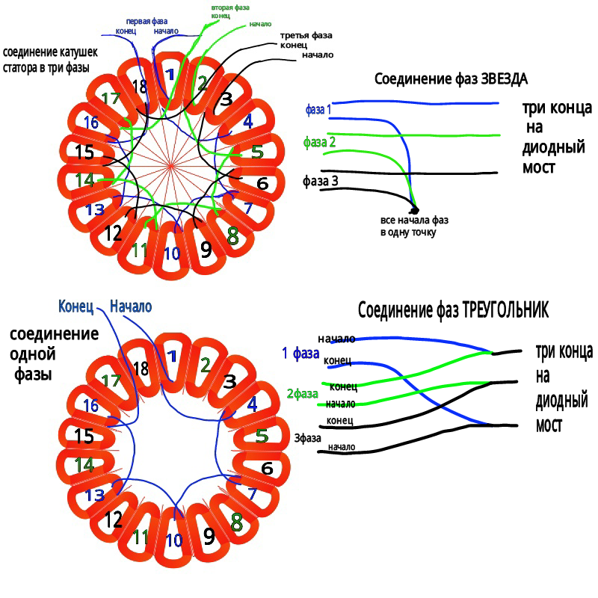
Klhrd= | 0.019 | m | длина хорды нижней стороны сектора катушки
sigma= | 0.77 |  | поправочный коэффициент качества намотки
KsideW= | 0.011 | m | ширина стороны катушки |  |  | 12 | мм
Kthick= | 0.008 | m | толщина стороны катушки |  |  | 8 | мм

 | Напряжение генератора
Dmavg= | 0.14 | m | средний диаметр по магнитам
LDavg= | 0.88 | m | длина окружности по среднему диаметру
 | Рабочая длина витков в катушке
KLact= | 0.030 | m | рабочая активная часть катушки
ЭДС1вит= | 0.03695 | V | напряжение одного витка катушки при 60 об/м или 5 м/с
Kvw= | 0.000090922 | m2 | объём под витки
 | 91 | mm2
Swire= | 1.00 | mm | диаметр провода в катушке
 | 0.78540 | mm2 | площадь поперечного сечения провода
 | Количество витков
 | 12 |  | количество витков по борту
 | 7 |  | количество витков по толщине
 | 84 |  | всего войдет витков

 | Расчет для трехфазного генератора
 | 6 |  | Количество катушек в фазе
 | 504 |  | Количество витков в фазе
ЭДС1фаз= | 18.62 | V | ЭДС одной фазы при 60 об/м
 | 37.24 | V | ЭДС одной фазы при 120 об/м
 | 186.20 | V | ЭДС одной фазы при 600 об/м
 | напряжение зависит от оборотов линейно
 | 55.86 | V | ЭДС трех фаз при 60 об/м
 | 111.72 | V | ЭДС трех фаз при 120 об/м
 | 558.61 | V | ЭДС трех фаз при 600 об/м

 | Катушки в фазах соединяются последовательно, то-есть конец первой с началом второй, а конец второй катушки фазы с началом третьей, при этом направление намотки всех катушек должно быть в одну сторону, или по часовой или против. Катушки фаз идут по порядку, катушки первой фазы это катушки 1-4-7-10-13-16, второй фазы 2-5-8-11-14-17, а третьей 3-6-9-12-15-18. Все шесть выводов желательно вывести наружу чтобы потом соединять звездой или треугольником.

 | Трёх-фазный генератор обычно соединяется звездой или треугольником, если фазы соединить звездой, то напряжение всего генератора после диодного моста поднимется в 1,7 раза от напряжения одной фазы. При соединении звездой возрастает сопротивление генератора в два раза в сравнении с сопротивлением одной фазы, поэтому повышая напряжение соединением в звезду повышается и сопротивление, и как следствие падение тока и КПД генератора на высоких оборотах, но зато зарядка АКБ будет начинаться раньше.

 | 31.65 | V | звездой ЭДС одной фазы при 60 об/м
 | 63.31 | V | звездой ЭДС одной фазы при 120 об/м
 | 316.55 | V | звездой ЭДС одной фазы при 600 об/м
 | 94.96 | V | звездой ЭДС трех фаз при 60 об/м
 | 189.93 | V | звездой ЭДС трех фаз при 120 об/м
 | 949.64 | V | звездой ЭДС трех фаз при 600 об/м

 | А соединяя треугольником напряжение и сопротивление генератора будет равно фазному. Если кратко, то соединение фаз звездой выглядит так - все начала трёх фаз или их концы соединяются в одну точку и изолируются, а три другие конца подаются на трёх-фазный диодный мост. Треугольником соединение немного сложнее, надо конец первой фазы соединить с началом второй фазы, а конец второй фазы соединить с началом третьей, а конец третьей соединить с началом первой. В итоге получатся три точки соединения, которые подаются на трёх-фазный диодный мост.

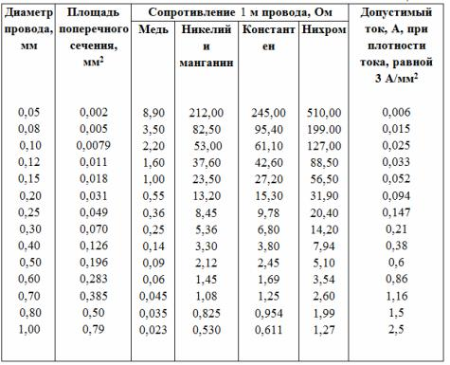
 | Мощность генератора
 | Мощность генератора зависит от напряжения и сопротивления обмотки статора, чем меньше сопротивление катушек, тем больше ток генератора. Но, чем больше витков в катушках, тем больше напряжение, а вот сопротивление из-за этого увеличивается, так как увеличивается длина провода и приходится катушки наматывать проводом тоньше, чтобы поместились все витки в катушку. Поэтому нужно искать баланс между сопротивлением и напряжением, а также, подбирать правильный винт под генератор, чтобы и зарядка начиналась на слабом ветре 3-4 м/с, и обороты были как можно выше, чтобы не завышать напряжение генератора и не проигрывать в сопротивлении и КПД генератора. |  |  |  |  |  |  |  |  |  |  |  |  |  |  | среднее значение удельного сопротивления длиной 1 м и площадью поперечного сечения 1 мм2, Ом•мм2/м

 |  |  |  |  |  |  |  |  |  |  |  |  |  |  |  | Серебро | 0.016
 |  |  |  |  |  |  |  |  |  |  |  |  |  |  |  | Свинец | 0.21
 |  |  |  |  |  |  |  |  |  |  |  |  |  |  |  | Медь | 0.0175
 |  |  |  |  |  |  |  |  |  |  |  |  |  |  |  | Никелин | 0.42
 | Сопротивление рассчитывается по формуле |  |  |  |  |  |  |  |  |  |  |  |  |  |  | Алюминий | 0.026
 |  |  |  |  |  |  |  |  |  |  |  |  |  |  |  | Манганин | 0.42
 | где R — сопротивление, Ом; удельное сопротивление, (Ом•мм2)/м; l — длина провода, м; s — площадь сечения провода, мм2 |  |  |  |  |  |  |  |  |  |  |  |  |  |  | Вольфрам | 0.055
 |  |  |  |  |  |  |  |  |  |  |  |  |  |  |  | Константан | 0.5
 | Если известен диаметр провода d, то площадь его сечения равна |  |  |  |  |  |  |  |  |  |  |  |  |  |  | Цинк | 0.06
 |  |  |  |  |  |  |  |  |  |  |  |  |  |  |  | Ртуть | 0.96
 | Измерить диаметр провода лучше всего с помощью микрометра, но если его нет, то следует намотать плотно 10 или 20 витков провода на карандаш и измерить линейкой длину намотки. Разделив длину намотки на число витков, найдем диаметр провода |  |  |  |  |  |  |  |  |  |  |  |  |  |  | Латунь | 0.07
 |  |  |  |  |  |  |  |  |  |  |  |  |  |  |  | Нихром | 1.05
 |  |  |  |  |  |  |  |  |  |  |  |  |  |  |  | Сталь | 0.1
 | Для определения длины провода известного диаметра из данного материала, необходимой для получения нужного сопротивления, пользуются формулой |  |  |  |  |  |  |  |  |  |  |  |  |  |  | Фехраль | 1.2
 |  |  |  |  |  |  |  |  |  |  |  |  |  |  |  | Бронза фосф | 0.11
 |  |  |  |  |  |  |  |  |  |  |  |  |  |  |  | Хромаль | 1.45

 | 0.023 | Ом | Сопротивление одного метра провода диаметром 1 мм
 | 504 |  | витков в одной фазе
Klhrd= | 0.0191 | m | длина хорды нижней стороны сектора катушки
Kuhrd= | 0.0295 | m | длина хорды верхней стороны сектора катушки
KsideW= | 0.012 | m | ширина стороны катушки |  |  | 12 | мм
Kthick= | 0.008 | m | толщина стороны катушки |  |  | 8 | мм
Dr= | 0.11 | m | внутренний диаметр диска
DR= | 0.17 | m | внешний диаметр диска
KLact= | 0.03 | m | рабочая активная часть катушки
 | 0.109 | m | длина витка по нижнему краю катушки
 | 0.133 | m | длина витка по верхнему краю катушки
 | 0.121 | m | средняя длина витка
 | 1.40 | Ohm | сопротивление фазы |  |  | 2.80 | Ohm | звезда сопротивление фазы
 | 4.19 | Ohm |  |  |  | 8.39 | Ohm

 | 55.86 | V | ЭДС трех фаз при 60 об/м
 | 111.72 | V | ЭДС трех фаз при 120 об/м
 | 558.61 | V | ЭДС трех фаз при 600 об/м

 | ТРЕУГОЛЬНИК | ток заряда, Ампер |  |  |  |  | Мощность, ватт
 |  |  | 60об/мин | 120об/мин | 600об/мин |  | 60об/мин | 120об/мин | 600об/мин
 | АКБ 12в | 14 | 9.98 | 23.30 | 129.83 |  | 139.71 | 326.15 | 1817.65
 | АКБ 24в | 26 | 7.12 | 20.44 | 126.97 |  | 185.09 | 531.33 | 3301.25
 | АКБ 48в | 50 | 1.40 | 14.71 | 121.25 |  | 69.86 | 735.71 | 6062.49

